使い方
テンプレートファイル（プロジェクト）の使い方

 | 【概要】
 |  | 当ファイルは、『勘定奉行クラウド[個別原価管理編]』の[プロジェクト一括登録]メニューで受入可能な形式のテンプレートファイルです。
 |  | 各シートの２行目以降にサンプルデータが入っていますので、実際に受け入れるデータに加工してご利用ください。

 |  | 参考
 |  |  | 一番左側にあるシートだけが読み込まれます。

 | 【使い方】
 |  | ① | サンプルデータを参考に、実際に受け入れるデータを２行目以降に入力します。

２行目以降に入力

 |  |  | 参考
 |  |  |  | ● | 「プロジェクトコード」が一致するデータを更新します。

 |  |  |  |  | 例）「00000001 人事情報システム」と登録されているプロジェクトを更新する場合は、
 |  |  |  |  | プロジェクトコードに「00000001」を入力してください。

 |  |  |  |  |  | ※前ゼロ無しの「1」でも、「00000001 人事情報システム」と判定します。

 |  |  |  | ● | 当システムで定義している以下の値は、「0」か「1」で受け入れできます。
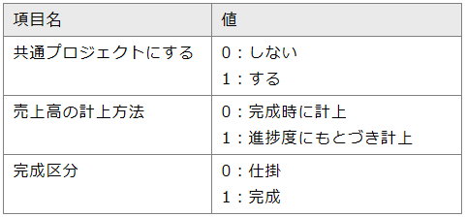

 |  | ② | データの入力が終わったら、ファイルを保存します。

 |  |  | 参考
 |  |  |  | 続いて、保存したExcelファイルを当システムに受け入れます。
 |  |  |  | 手順は、リンク先の「Excelファイルをドラッグ & ドロップしてインポートする」をご参照ください。

